Task 1
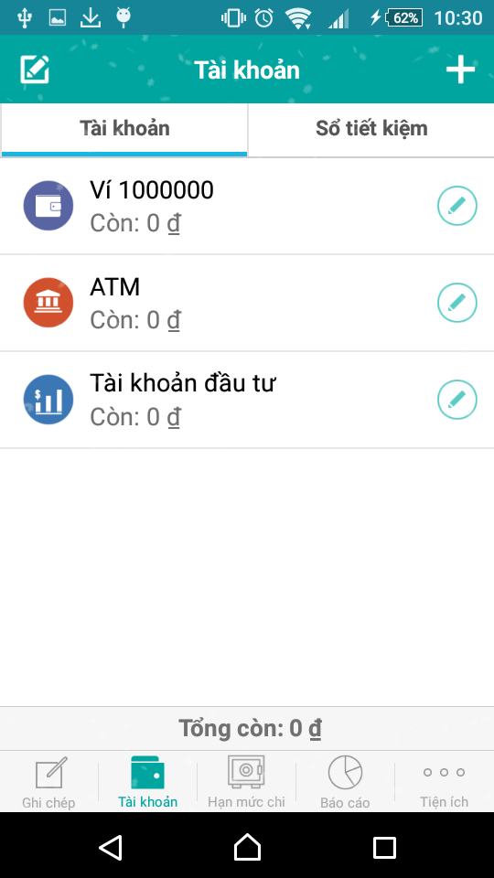
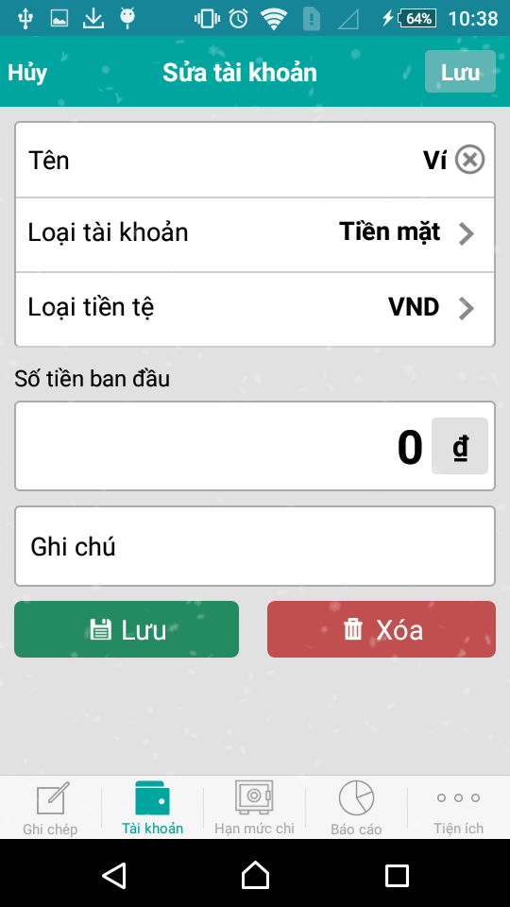
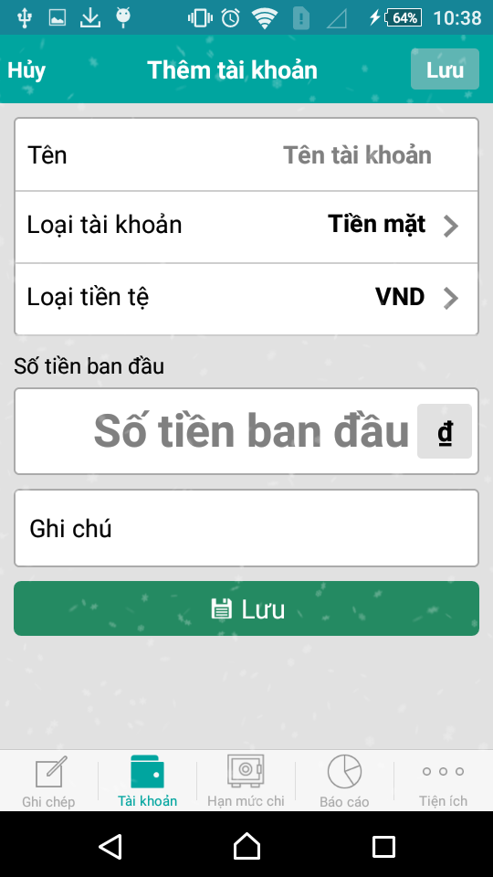

Hiển thị số tiền hiện có trong mỗi tài khoản | Chỉnh sửa tài khoản | Thêm tài khoản
không dùng selector tab như trong hình

Task 2
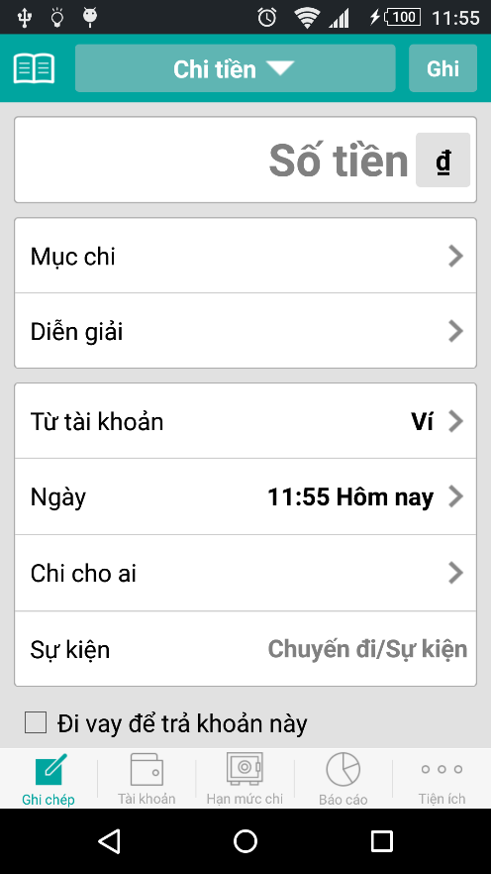
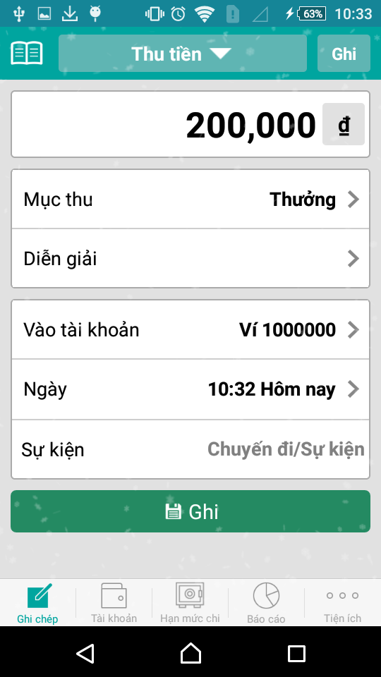
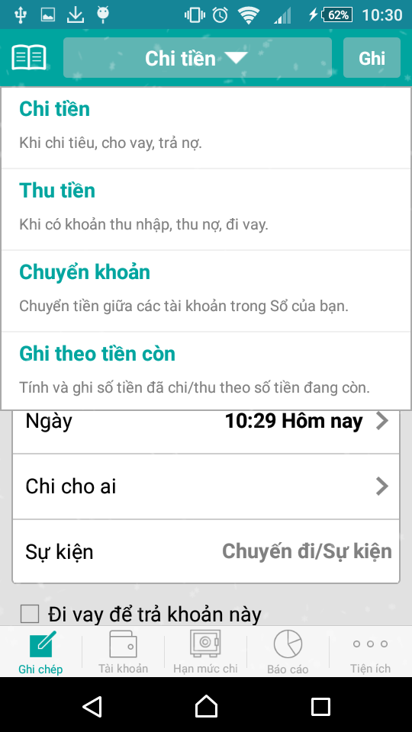

Ghi tiền chi ra | Ghi tiền thu vào | Chọn thu hoặc chi tiền

Task 3
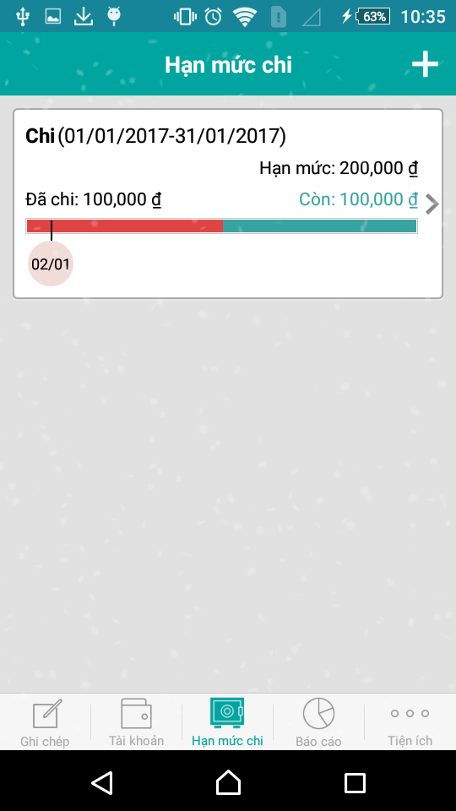
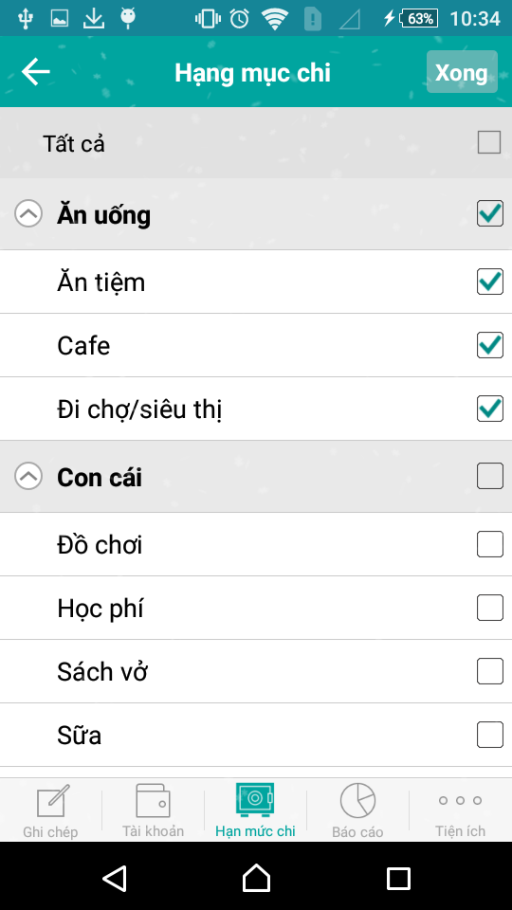
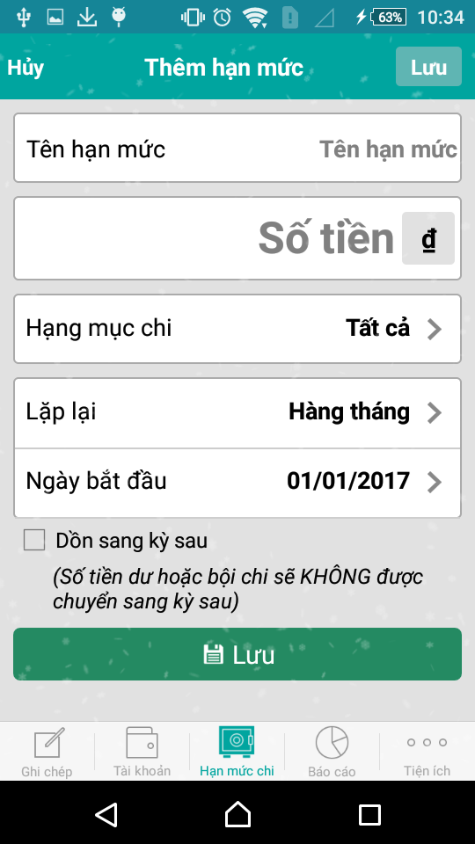

Hạn mức chi | Thêm hạn mức chi | Click vào hạng mục chi -> chọn hạng mục chi

Task 5
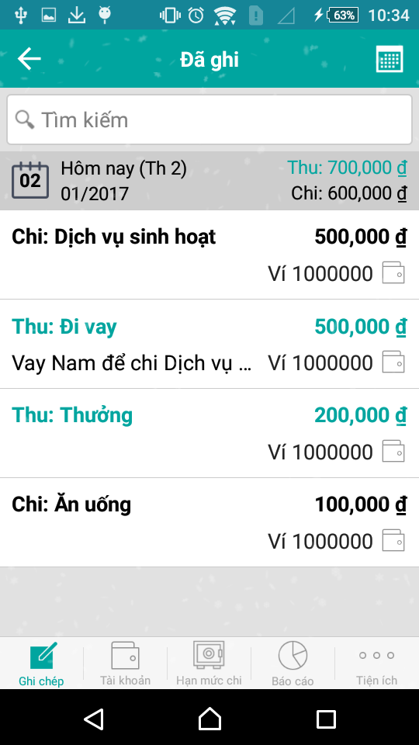
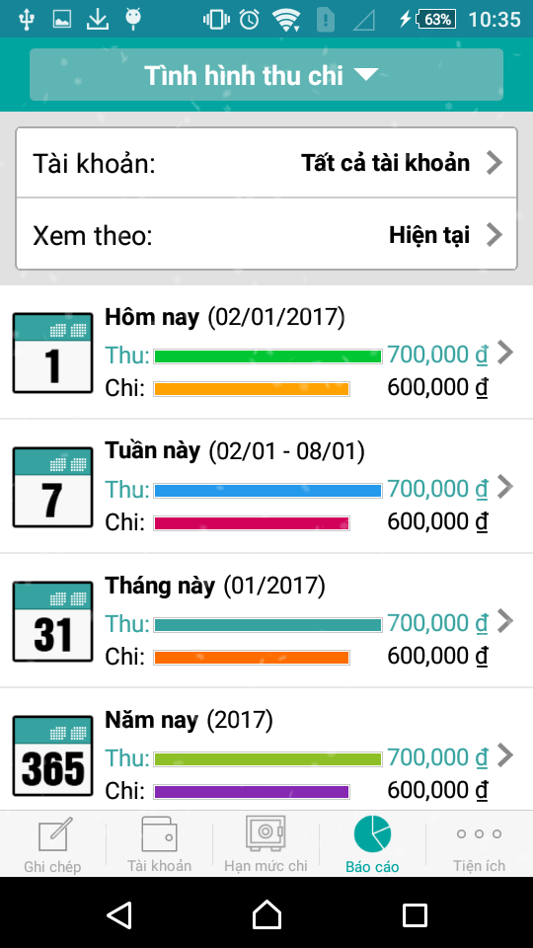

Lịch sử thu chi đã ghi | Thống kê tình hình thu chi

Task 6
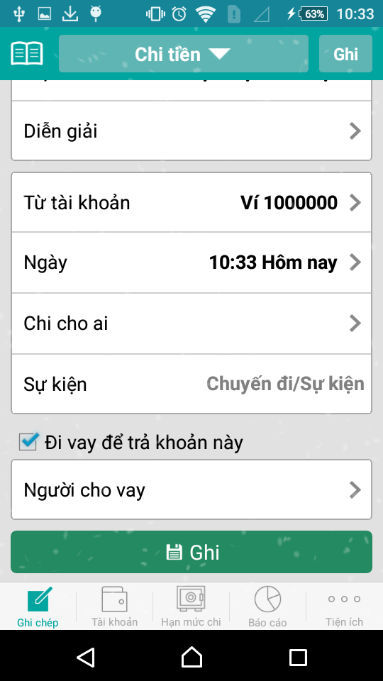
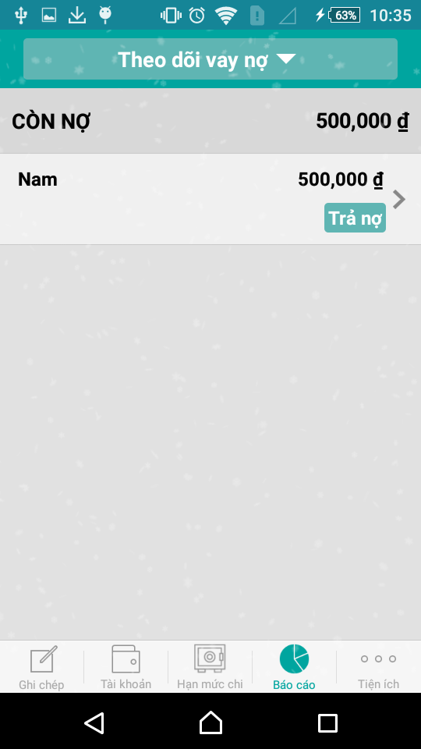
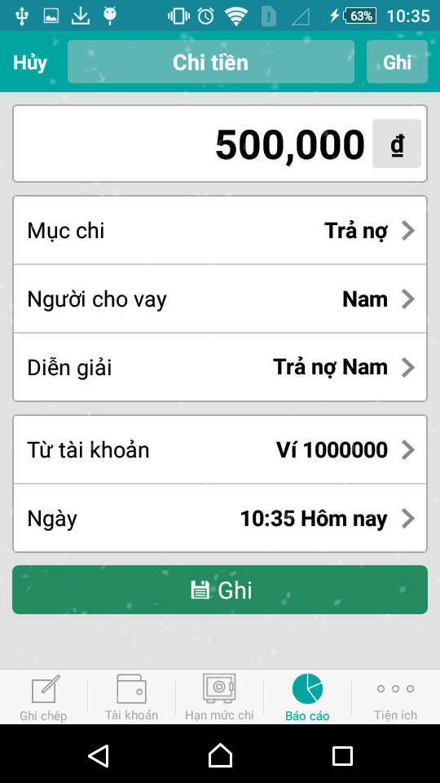

Tick vào đi vay thì mới xuất hiện người cho vay | Tình hình vay nợ | Trả nợ cho ai, trừ vào tài khoản nào
Click ghi để lưu nợ (lưu vào nợ, không trừ tiền tài khoản) | Click trả nợ để sang màn hình chi tiền

Task 8
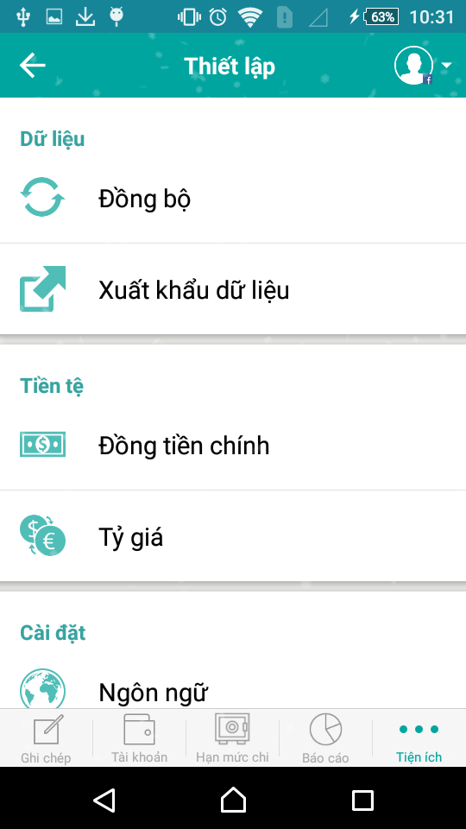
Ở setting thì em chỉ dự định thiết lập một vài cài đặt đơn giản
Có thể là chuyển ngôn ngữ
Đổi đồng tiền
cài đặt theme

